Sheet2
第十三周 多态

课程安排
1 | 题目分析 |  |  | 20分钟
2 | 同学们做练习。 |  |  | 60分钟
 | 按照实验报告进行。

相关概念

多态 | 对象变量具有多种形态。

 | 静态类型（声明类型）
 | 动态类型
 | 通过案例看

 | 多态存在的必要条件
 |  | 要有继承；
 | 概括多态，父子类型转换。
 |  | 子类对象可以当做父类对象来用。
 |  | 父类对象可以当做子类对象用

 | 转换原则
 | 从子类向父类的转换称为向上转换
 |  | 只需直接将子类实例赋值给父类变量即可

 | 从父类型向子类型的转换称为向下转换
 |  | 必须通过显式强制类型转换

 | 一、父类引用指向子类对象时
 | 1、若子类覆盖了某方法，则父类引用调用子类重新定义的新方法
 | 2、若子类未覆盖某方法，则父类引用调用父类本身的旧方法
 | 3、若子类覆盖了某属性，但父类引用仍调用父类本身的旧属性
 | 4、若子类未覆盖某属性，则父类引用调用父类本身的旧属性
 | 5、父类引用不能访问子类新定义的属性和方法
 | 二、子类引用指向自身对象时
 | 1、若子类覆盖了某方法，则子类引用调用子类重新定义的新方法
 | 2、若子类未覆盖某方法，则子类引用调用父类本身的旧方法
 | 3、若子类覆盖了某属性，则子类引用调用子类重新定义的新属性
 | 4、若子类未覆盖某属性，则子类引用调用父类本身的旧属性
 | 5、子类引用可以访问子类新定义的方法
抽象类
 | 抽象类中，可以包含实现的方法。

 | 有了抽象方法的类，一定是抽象类

接口
 | 关键字 | interface
 | 一个类可以有多个接口
 | 需要去实现接口中的所有方法。

 | 如果子类是非抽象类，则必须实现接口中的所有方法；
 | 如果子类是抽象类，则可以不实现接口中的所有方法，因为抽象类中允许有抽象方法的存在！

 | 举例 定义接口 |  |  | 实现接口
 | interface Speaker { |  |  | class Machine implements Speaker {
 | void speak(); |  |  |  | public void speak() {
 | } |  |  |  | System.out.println("--||--||--");
 |  |  |  |  | }
 |  |  |  | }
 |  |  |  |  |  |  | Circle
3.2应用题】画图 |  |  |  |  |  |  | x
 | GUITest |  | MyPanel |  |  | <<abstract>> Shape | y
 |  |  | Shape |  |  | abstract draw（） | r
 |  |  | JComboBox |  |  |  | Circle（）
 | main() |  | MyPanel（） |  |  |  | draw（）
 |  |  | paint（）
 |  |  | mouseClicked（）

Graphics类提供基本的几何图形绘制方法，主要有：画线段、画矩形、画圆、画带颜色的图形、画椭圆、画圆弧、画多边形等
https://www.cnblogs.com/donghb/p/7637990.html

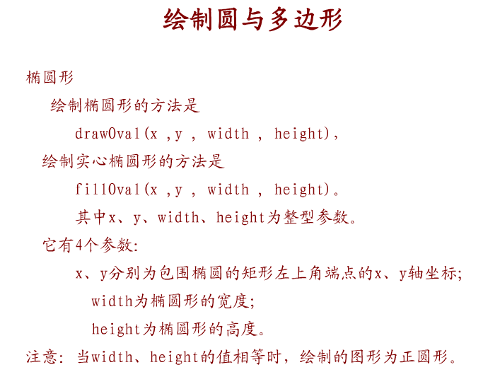

 |  |  |  |  |  | // 绘制一个矩形（空心） void drawRect(int x, int y, int width, int height)
 |  |  |  |  |  | // 填充一个矩形（实心） void fillRect(int x, int y, int width, int height)

 |  |  |  |  |  | 其中参数x和y指定左上角的位置，参数width和height是矩形的宽和高。

Paint()方法
1 | paint(g)函数会重绘图像，paint方法，并不仅是JPanel的方法，而是继承自JComponent的方法
2 | 要加上super.paint(g)，表示在原来图像的基础上，再画图。

3 | paint是系统回调函数，用户不能主动调用，需要进行重绘时，要使用repaint方法。
4 | 当用户调用repaint方法后，实际上，系统后台调用了paint方法，

 | 所以，要画一条直线，或者清除一条直线，
1 | 那么你的绘制代码或清除代码要写到paint方法中，
2 | 然回后需要绘制或清除的时候，调用答repaint方法，就可以了

repaint()方法
 | 它是在图形线程后追加一段重绘操作，是安全的！是系统真正调用的重绘！
 | 所以如果你需要某个部件刷新一下界面，记得先调用repaint()，千万不要直接调用paint()！

做一个图形组件的基本思路：
 | 选择适合的基本图形组件 -> 继承它 -> 重写paint等方法->在需要刷新图形的时候调用repaint等方法！

